要望書
 |  |  |  |  |  |  |  |  | 0
 |  |  | 日 |  |  |  |  |  | 4
...
 |  |  |  |  | 要確認 | 0 | 0
...
 |  |  |  |  | 要確認 | 0 | 0
...
◎ 改行は Altキー ＋ Enterキーで行えます。
◎枠は固定されており、幅等を広げることはできません。
◎枠内に収まるように記載してください。
 |  |  |  |  |  |  |  |  | 特定非営利活動法人
 |  |  |  |  |  |  |  |  | 認定特定非営利活動法人
 |  |  |  |  | 現在の文字数 |  |  |  | 社会福祉法人
 |  |  |  |  | 0 |  |  |  | 医療法人
 |  |  |  |  |  |  |  |  | 一般社団法人
 |  |  |  |  |  |  |  |  | 一般財団法人
 |  |  |  |  |  |  |  | 北海道 | 公益社団法人
 |  |  |  |  |  |  |  | 青森県 | 公益財団法人
 |  |  |  |  |  |  |  | 岩手県 | 非営利任意団体
 |  |  |  |  |  |  |  | 宮城県 | その他（上記に当てはまるものがない場合のみ、「団体名」に組織形態もあわせてご入力ください」）
 |  |  |  |  |  |  |  | 秋田県
 |  |  |  |  |  |  |  | 山形県
 |  |  |  |  |  |  |  | 福島県
 |  |  |  |  |  |  |  | 茨城県
 |  |  |  | ） |  |  |  | 栃木県
 |  |  |  |  |  |  |  | 群馬県
 |  |  |  |  |  |  |  | 埼玉県
...
 |  |  |  |  |  |  |  |  | 0
 |  |  |  |  |  |  |  | 福井県
 |  |  |  |  |  |  |  | 山梨県
 |  |  |  |  |  |  |  | 長野県
 |  | 人 |  |  |  |  |  | 岐阜県
 |  |  |  |  |  |  |  | 静岡県
 |  |  |  |  |  |  |  | 愛知県
 |  |  |  |  |  |  |  | 三重県
 |  |  |  |  |  |  |  | 滋賀県
 |  |  |  |  | 現在の文字数 |  |  | 京都府
 |  |  |  |  | 0 |  |  | 大阪府
◎ 改行は Altキー ＋ Enterキーで行えます。
◎枠は固定されており、幅等を広げることはできません。
◎枠内に収まるように記載してください。
 |  |  |  |  |  |  |  | 兵庫県
 |  |  |  |  |  |  |  | 奈良県
 |  |  |  |  |  |  |  | 和歌山県
 |  |  |  |  |  |  |  | 鳥取県
 |  |  |  |  |  |  |  | 島根県
 |  |  |  |  |  |  |  | 岡山県
 |  |  |  |  |  |  |  | 広島県
 |  |  |  |  | 現在の文字数 |  |  | 山口県
 |  |  |  |  | 0 |  |  | 徳島県
 |  |  |  |  |  |  |  | 香川県
 |  |  |  |  |  |  |  | 愛媛県
 |  |  |  |  |  |  |  | 高知県
 |  |  |  |  |  |  |  | 福岡県
 |  |  |  |  |  |  |  | 佐賀県
 |  |  |  |  |  |  |  | 長崎県
 |  |  |  |  |  |  |  | 熊本県
 |  |  |  |  |  |  |  | 大分県
 |  |  |  |  |  |  |  | 宮崎県 |  | (1)安心して暮らせるための地域共生社会の実現に向けた包括的な支援に資する事業
 |  |  |  |  | 要確認 |  |  | 鹿児島県 |  | (2)求められる介護サービスを提供するための多様な人材の確保、生産性の向上に資する事業
 |  |  |  |  | 0 | 現在の文字数 |  | 沖縄県 |  | (3)ヤングケアラーを含む介護する家族の不安や悩みに応える相談機能の強化・支援体制の充実に資する事業
事業 |  |  |  |  |  |  |  |  |  | (4)介護に取り組む家族が介護休業・介護休暇を取得しやすい職場環境の整備に資する事業
 |  |  |  |  |  |  |  |  |  | (5)介護と仕事を両立させるための働き方改革の推進に資する事業
 |  |  |  |  | 現在の文字数 |  |  |  |  | (6)元気で豊かな老後を送れる健康寿命の延伸に向けた取り組み強化及び高齢者への多様な就労の機会の確保に資する事業
◎ 改行は Altキー ＋ Enterキーで行えます。
◎枠は固定されており、幅等を広げることはできません。
◎枠内に収まるように記載してください。
 |  |  |  |  | 0 |  |  |  |  | (7)障害者、難病患者、がん患者等の活躍を支援する事業
 |  |  |  |  |  |  |  |  |  | (8)結婚、子育ての希望実現の基盤となる若者の雇用安定・待遇改善に資する事業
 |  |  |  |  |  |  |  |  |  | (9)妊娠・出産・育児に関する各段階の負担・悩み・不安を切れ目なく解消するための支援事業
 |  |  |  |  |  |  |  |  |  | (10)子育てを家族で支える三世代同居・近居しやすい環境づくりに資する事業
 |  |  |  |  |  |  |  |  |  | (11)出産後・子育て中も就業が可能な多様な保育サービスの充実・多様な人材の確保・生産性の向上に資する事業
 |  |  |  |  |  |  |  |  |  | (12)出産・子育ての現場である地域の実情に即した働き方改革の推進に資する事業
 |  |  |  |  |  |  |  |  |  | (12)出産・子育ての現場である地域の実情に即した働き方改革の推進に資する事業
 |  |  |  |  |  |  |  |  |  | (13)希望する教育を受けることを阻む経済事情など様々な制約の克服に資する事業
 |  |  |  |  |  |  |  |  |  | (14)子育てが困難な状況にある家族・子供等への配慮・対策等の強化に資する事業
 |  |  |  |  |  |  |  |  |  | (15)災害における被災者支援、災害時における支援を担う人材の育成に係る研修や訓練に関する事業
 |  |  |  |  | 要確認
 |  |  |  |  | 現在の文字数
 |  |  |  |  | 0
...
 |  |  |  |  | 要確認 | 0
...
 |  |  |  |  | 0
...
 |  |  |  |  | 現在の文字数
 |  |  |  |  | 0
...
 |  |  |  |  | 現在の文字数
◎ 改行は Altキー ＋ Enterキーで行えます。
◎枠は固定されており、幅等を広げることはできません。
◎枠内に収まるように記載してください。
...
 |  |  |  |  | 事業内容
 |  |  |  |  | 0

 |  |  |  |  | 数値目標
 |  |  |  |  | 0

 |  |  |  |  | 事業内容
 |  |  |  |  | 0
...
 |  |  |  |  | 事業内容
 |  |  |  |  | 0

 |  |  |  |  | 数値目標
 |  |  |  |  | 0

これら２つの項目は該当がある場合に記載してください。
...
 |  |  |  |  | 0
 |  |  |  |  | 0
...
 |  |  |  |  | 0
...
 |  |  |  |  | 現在の文字数
 |  |  |  |  | 0

◎ 改行は Altキー ＋ Enterキーで行えます。
◎枠は固定されており、幅等を広げることはできません。
◎枠内に収まるように記載してください。
...
 |  |  |  | ）
 |  |  |  |  | 現在の文字数
 |  |  |  |  | 0

 |  |  |  |  | 現在の文字数
 |  |  |  |  | 0
...
 |  |  |  |  | 現在の文字数

◎ 改行は Altキー ＋ Enterキーで行えます。
◎枠は固定されており、幅等を広げることはできません。
◎枠内に収まるように記載してください。
 |  |  |  |  | 0

 |  |  |  |  | 現在の文字数
 |  |  |  |  | 0
...
 | 千円
 | 千円
 | 千円
...
◎ 改行は Altキー ＋ Enterキーで行えます。
◎枠は固定されており、幅等を広げることはできません。
◎枠内に収まるように記載してください。
 |  |  |  |  | 現在の文字数
 |  |  |  |  | 0
...
 |  |  |  |  | 要確認 | 0 | 1
...
 |  |  |  |  |  |  |  | 新
...
無

◎ 改行は Altキー ＋ Enterキーで行えます。
◎枠は固定されており、幅等を広げることはできません。
◎枠内に収まるように記載してください。
...
 |  |  |  |  | 現在の文字数 | 3 | 1
 |  |  |  |  | 0

 |  |  |  |  | 0

 |  |  |  |  | 0

 |  |  |  |  | 0
...
 |  |  |  | )
 |  |  |  | )
 |  |  |  | )
 |  |  |  | )
 |  |  |  | )
 |  |  |  | )
 |  |  |  | ) |  | 要確認 | 2
 |  |  |  | ) |  |  | 1
無
...
◎ 改行は Altキー ＋ Enterキーで行えます。
◎枠は固定されており、幅等を広げることはできません。
◎枠内に収まるように記載してください。
...

要望額調書記入の方法・注意事項
要望額調書の作成は別シートの「インプットシート」をご利用ください。
記入の方法及び経費入力の際の注意事項を下記に記載しております。
こちらをご覧になってからインプットシートの入力に進んでください。

入力が必要な部分は赤枠の箇所のみとなります。
それ以外の部分は自動で入力されます。

プルダウンより費目を選択してください。収入やその他経費についても選択可能です。

具体的な積算根拠を記入してください。
※本記載例では、子ども食堂の事業を主とした４つの柱での事業を行う団体の事例を想定したものとなっております。
柱１ 相談員のスキルアップ研修会（全３回）
柱２ 訪問相談・相談会の実施（全９回）
柱３ 子どもと親を対象にした子ども食堂（全４８回）
柱４ 連絡会、報告書の作成

入力をやめる場合は左の数値から順に消してください。

助成金対象経費の場合は、経費を使用する柱立てＮｏを記入してください
単位をプルダウンから選択、もしくは手入力してください。

インプットシートの入力が終わると自動的に以下のように要望額調書に入力されます。

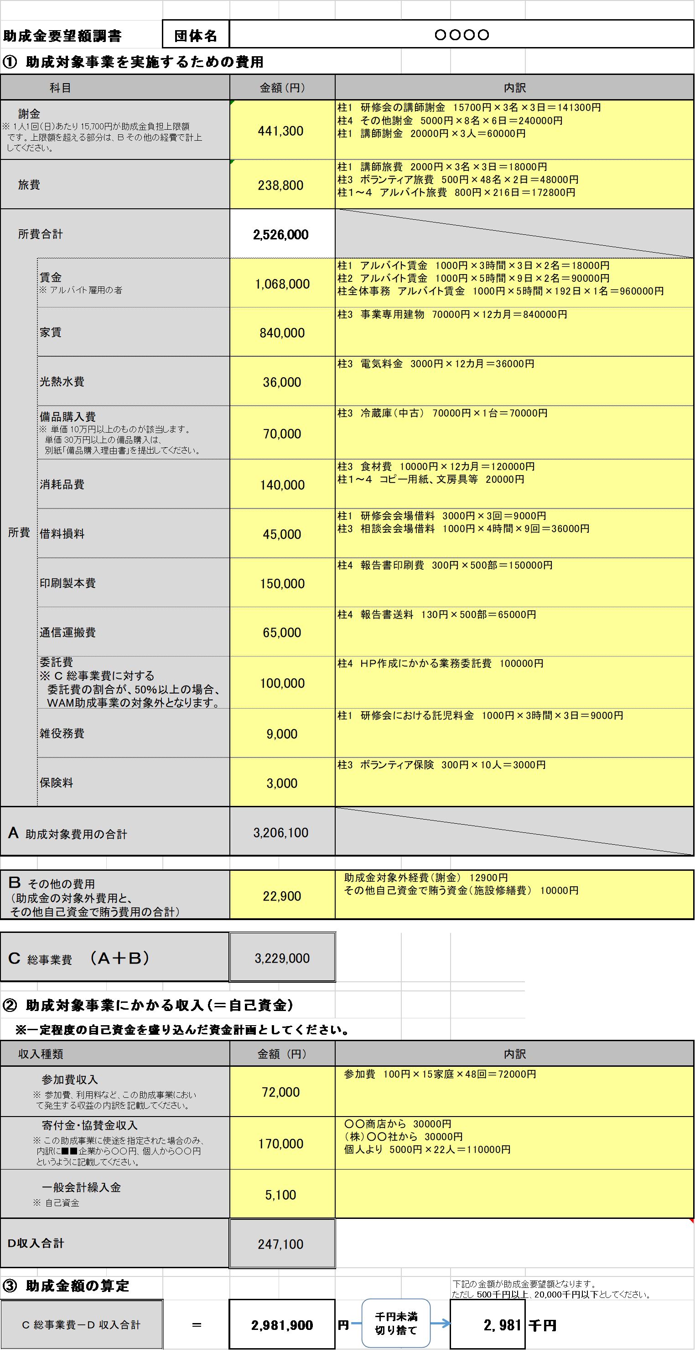

入力の先は赤枠の注意事項にも注意しながら入力してください。

＜メッセージが表示された場合＞
●「Ｂの値 以上としてください」と表示される場合
「Ｂ その他の費用」又は「 Ｄ 収入合計」の金額を調整し、
Ｂ その他の経費 ≦ Ｄ 収入合計 となるようにしてください。

インプットシート
...
※各費目での注意事項は以下の通りとなります。
またインプットシートでの記入がし難い場合は「助成金要望額調書」の手入力欄に入力することで、直接入力できます。
なおここに入力するのは１年目の予算のみで、２、３年目の予算についてはシート「要望書」の事業内容で各柱立ての概算として計上ください。
〇謝金： 1人1回（日）あたり 15,700円が助成金負担上限額です。上限額を超える部分はその他の費用で計上してください。
〇賃金（職員）：助成金額額の50％が上限となります。それを超える部分については自己資金での対応となります。
〇備品購入費： 単価 10万円以上のものが該当します。（10万円未満は消耗品費としてください）単価 30万円以上の備品購入は、別シート「備品購入理由書」を提出してください。
〇委託費：総事業費に対する委託費の割合が、50％以上の場合、WAM助成事業の対象外となります。
〇参加費収入：参加費、利用料など、この助成事業において発生する収益の内訳を記載してください。
〇寄付金・協賛金収入：この助成事業に使途を指定された場合のみ、内訳に■■企業から○○円、個人から○○円というように記載してください。
...
現在までの入力状況
...

助成金要望額調書
インプットシートによる入力がし難い場合はこちらの手動記入欄をご使用ください。
インプットシート使用の場合は空欄にしてください。
...
 |  |  |  |  |  |  | 手入力欄
 |  |  | 内訳 |  |  |  | 金額（円） | 内訳
...
 |  |  |  |  |  |  |  |  | 0 | 0
...
インプットシートによる入力がし難い場合はこちらの手動記入欄をご使用ください。
インプットシート使用の場合は空欄にしてください。
インプットシートによる入力がし難い場合はこちらの手入力欄をご使用ください。
インプットシート使用の場合は空欄にしてください。
...
② 助成対象事業にかかる収入(＝自己資金)
※一定程度の自己資金を盛り込んだ資金計画としてください。
収入種類 |  | 金額 (円） | 内訳 |  |  |  | 金額（円） | 内訳
参加費収入 ※ 参加費、利用料など、この助成事業におい て発生する収益の内訳を記載してください。 |  | 0
寄付金・協賛金収入 ※ この助成事業に使途を指定された場合のみ、 内訳に■■企業から○○円、個人から○○円 というように記載してください。 |  | 0
一般会計繰入金 ※ 自己資金 |  | 0 |  |  |  |  |  |  | 0
Ｄ収入合計 |  | 0 |  |  |  |  |  |  | 0
 |  |  |  |  |  |  |  |  | 0

千円未満切り捨て
③ 助成金額の算定 |  |  |  |  | 下記の金額が助成金要望額となります。 ただし 500千円以上、20,000千円以下としてください。
Ｃ 総事業費－Ｄ 収入合計 | ＝ | 0 | 円 | 円 | 0 | 千円
 |  | 0

